交通市政道路检测
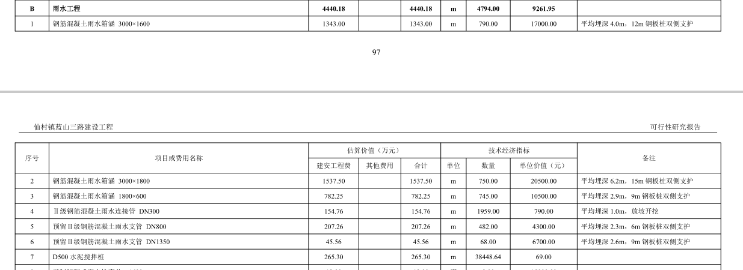
仙村镇蓝山三路建设工程交通市政道路检测工程量清单清单
序号 | 分部工程位置 | 工序名称 | 检测项目/参数 | 检测频率指标 | 暂定数量 | 单位 | 单价（元） | 小计（元）

1 | 道路工程 | 土方路基 | 压实度 | 每1000m2、每压实层抽检3点 | 240 | 点
2 |  |  | 弯沉值 | 每车道、每20m测1点 | 460 | 点
3 |  | 级配碎石基层 | 压实度 | 每1000m2抽检1点 | 51 | 点
4 |  |  | 弯沉值 | 每车道、每20m测1点 | 460 | 点
5 |  | 水泥稳定土基层 | 厚度 | 每1000m2抽测1点 | 102 | 点
6 |  |  | 弯沉值 | 每车道、每20m测1点 | 920 | 点
7 |  |  | 压实度 | 每1000m2、每压实层抽检1点 | 102 | 点
8 |  | 沥青混合料层 | 压实度 | 每1000m2测1点 | 153 | 点
9 |  |  | 厚度 | 每1000m2测1点 | 153 | 点
10 |  |  | 弯沉 | 每车道、每20m测1点 | 1380 | 点
11 |  |  | 平整度 | 每20m测2处 | 330 | 处
12 |  |  | 摩擦系数 | 每200m测1点 | 12 | 点
13 |  |  | 构造深度 | 每200m测1点 | 12 | 点
 |  | 沥青混合料上面层 | 几何尺寸 | 全检 | 59800 | m2
15 | 电气工程 | 电缆沟槽 | 压实度 | 每层每侧测一组（每组3点） | 30 | 点
 | 照明工程 | 路灯基础 | 压实度 | 每个基础测1点 | 162 | 点
17 | 交通工程 | 交通标志 | 交标志面反光膜逆反射系数 | 同种标志牌抽检一块 | 6 | 处
18 |  |  | 立柱竖直度 | 每根柱测2点 | 6 | 根
19 |  |  | 标志牌基础压实度 | 每个标志牌基础测1点 | 90 | 点
20 |  | 交通标线 | 标线涂层厚度 | 每种颜色每1km测3处 | 9 | 处
21 |  |  | 标线逆反射系数 | 段每种颜色每1km测3处 | 9 | 处
22 | 给排水工程 | 排水管网 | 管道电视检测 | 全检 | 5444 | 米
23 |  |  | 管道闭水试验 | 污水试验管段按井距分隔，抽样选取，带井试验；管道内径大于700mm时，可按管道井段数量抽样选取1/3进行试验 | 5078 | 米
24 |  |  | 沟槽回填压实度 | 两井之间每层每侧抽检3点 | 3882 | 点
25 |  | 给水工程 | 水压试验 | 全检 | 3335 | 米
26 |  |  | 管道垫层压实度 | 每100m测3点 | 102 | 点
27 |  |  | 沟槽回填压实度 | 每1000m2每层每侧抽检3点 | 126 | 点
28 |  | 混凝土管 | 外观质量 | 每一受检批中抽检10根 | 4 | 项
29 |  |  | 尺寸允许偏差 | 每一受检批中抽检10根 | 4 | 项
30 |  |  | 外压荷载 | 从外观质量和尺寸允许偏差检验合格的管子中抽取一根，检验外压破坏荷载 | 4 | 项
31 | 桥涵工程 | 桥梁动静载试验 | 静载试验 | 选具有代表性的桥跨 | 1 | 跨
32 |  |  | 动载试验 | 选具有代表性的桥跨 | 1 | 跨
33 |  |  | 单梁试验 | 选具有代表性的预制梁，一般一片中梁，一片边梁 | 2 | 片
合计（元） |  |  |  |  |  |  |  | 0

